embedding_ablation
 |  | Clip | Bert | FastText
dbpedia-Top5 | Top-5 | 0.426 | 0.419 | 0.372
dbpedia-Top10 | Top-10 | 0.583 | 0.567 | 0.559

 |  | Clip | Bert | FastText
lmdb-Top5 | Top-5 | 0.499 | 0.469 | 0.484
lmdb-Top10 | Top-10 | 0.546 | 0.541 | 0.570

 |  | Clip | Bert | FastText
faces-Top5 | Top-5 | 0.297 | 0.284 | 0.253
faces-Top10 | Top-10 | 0.350 | 0.332 | 0.348

Case_1
Entity
dbpedia | GCN model generate |  | Other model generate |  | ground truth
Ludwigsburg_University | property | value | property | value | property | value
 | HomePage | http://www.ph-ludwigsburg.de | HomePage | http://www.ph-ludwigsburg.de | HomePage | http://www.ph-ludwigsburg.de
 | Name | Pädagogische Hochschule Ludwigsburg (Ludwigsburg University of Education) | Name | Pädagogische Hochschule Ludwigsburg (Ludwigsburg University of Education) | Type | University
 | Label | Ludwigsburg University"@en | Label | Ludwigsburg University"@en | Label | Ludwigsburg University"@en
 | City | Ludwigsburg | City | Ludwigsburg | City | Ludwigsburg
 | Country | Germany | Country | Germany | Country | Germany

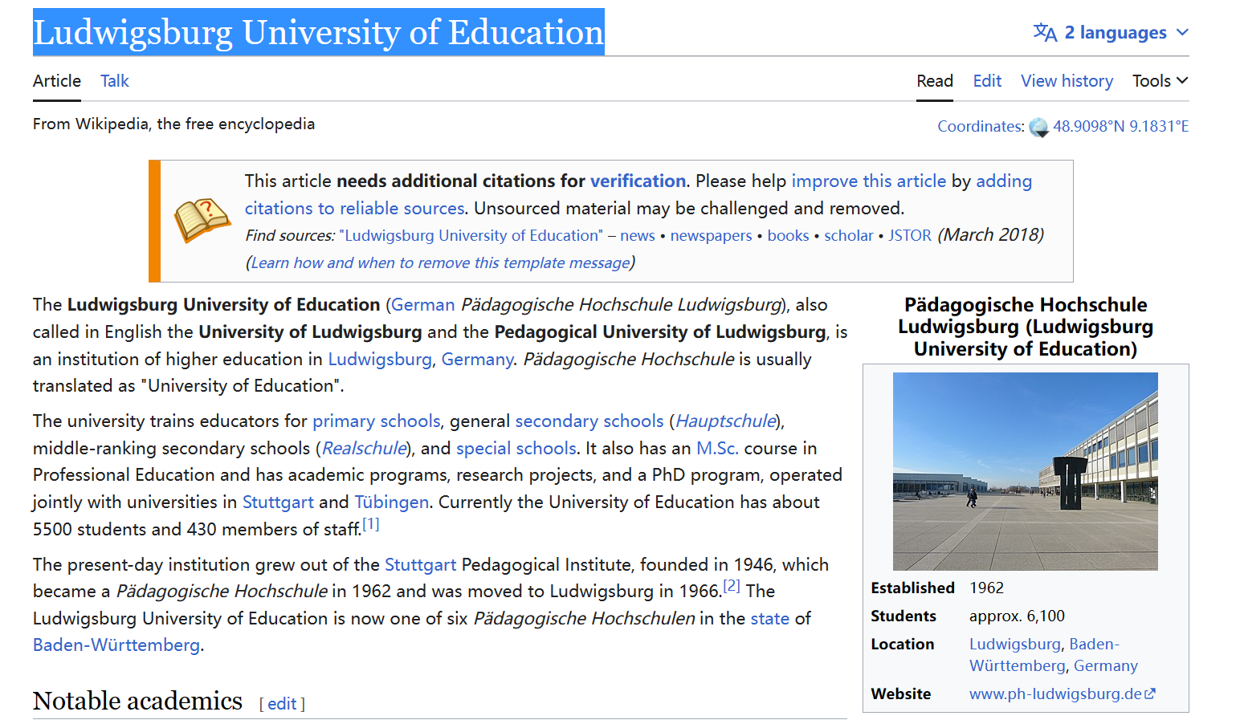

Kotumachagi | isPartOf | Karnataka | utcOffset | "+5:30" | isPartOf | Karnataka
 | country | India | country | India | country | India
 | timeZone | Indian_Standard_Time | timeZone | Indian_Standard_Time | type | Village
 | label | Kotumachagi"@en | name | "ಕೋಟುಮಚಗಿ"@en | label | Kotumachagi"@en
 | point | 15.54259 75.77102 | point | 15.54259 75.77102 | point | 15.54259 75.77102
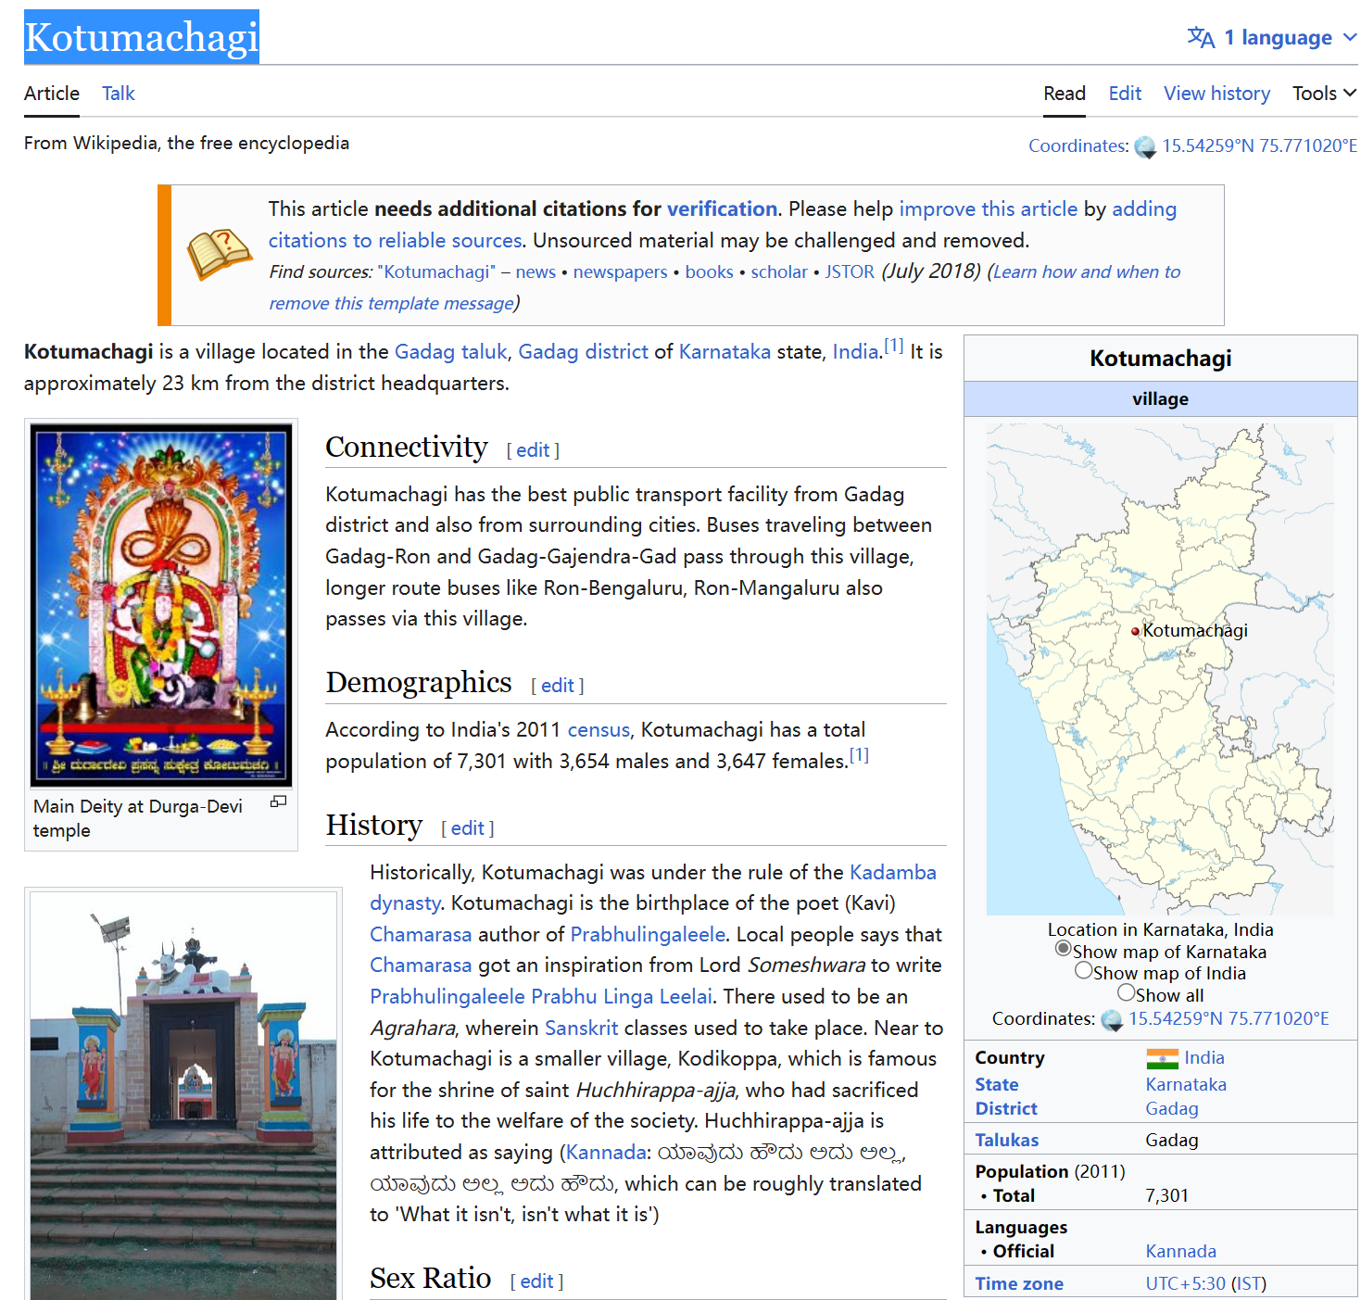

Finn_Schiander | birthDate | 1898-05-07 | birthDate | 1898-05-07 | birthDate | 1898-05-07
 | label | Finn Schiander | birthYear | 1898 | subject | Category:Sailors_at_the_1920_Summer_Olympics_–_8_Metre>
 | name | Finn Schiander"@en | name | Finn Schiander"@en | name | Finn Schiander"@en
 | type | OlympicSilverMedalistsForNorway | name | Schiander, Finn"@en | type | OlympicSilverMedalistsForNorway
 | deathDate | 1967 | deathDate | 1967 | deathDate | 1967

Darreh_Dang | type | Village | name | دره دنگ" | type | Village
 | populationTotal | 451 | populationTotal | 451 | populationTotal | 451
 | isPartOf | Lorestan_Province | isPartOf | Lorestan_Province | timeZone | Iran_Standard_Time
 | country | Iran | country | Iran | country | Iran
 | point | 33.269444444444446 49.00111111111111 | point | 33.269444444444446 49.00111111111111 | point | 33.269444444444446 49.00111111111111
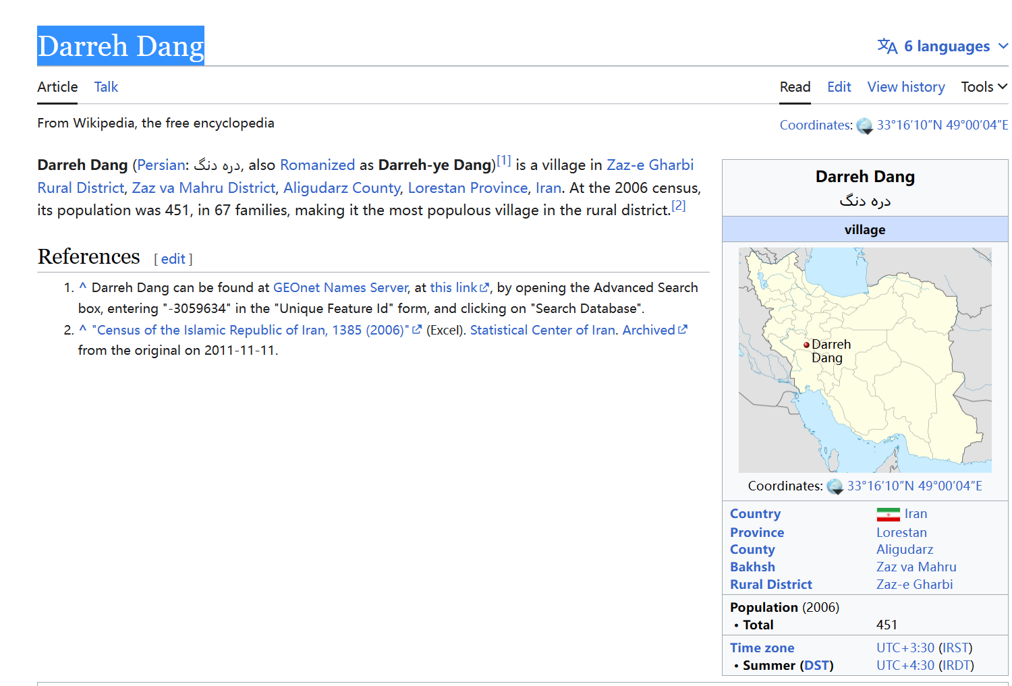

Battle of Rottofreddo | type | MilitaryConflict | type | MilitaryConflict | type | MilitaryConflict
 | result | French victory | result | French victory | result | French victory
 | isPartOfMilitaryConflict | War_of_the_Austrian_Succession | isPartOfMilitaryConflict | War_of_the_Austrian_Succession | label | Battle of Rottofreddo
 | date | 1746-08-12 | date | 1746-08-12 | date | 1746-08-12
 | place | Italy | place | Italy | place | Italy

2011 League of Ireland Cup final | city | Cork_(city) | city | Cork_(city) | label | 2011 League of Ireland Cup Final
 | type | FootballMatch | type | FootballMatch | type | FootballMatch
 | date | 2011-09-24 | date | 2011-09-24 | date | 2011-09-24
 | team | Derry_City_F.C. | team | Derry_City_F.C. | team | Derry_City_F.C.
 | team | Cork_City_F.C. | team | Cork_City_F.C. | team | Cork_City_F.C.

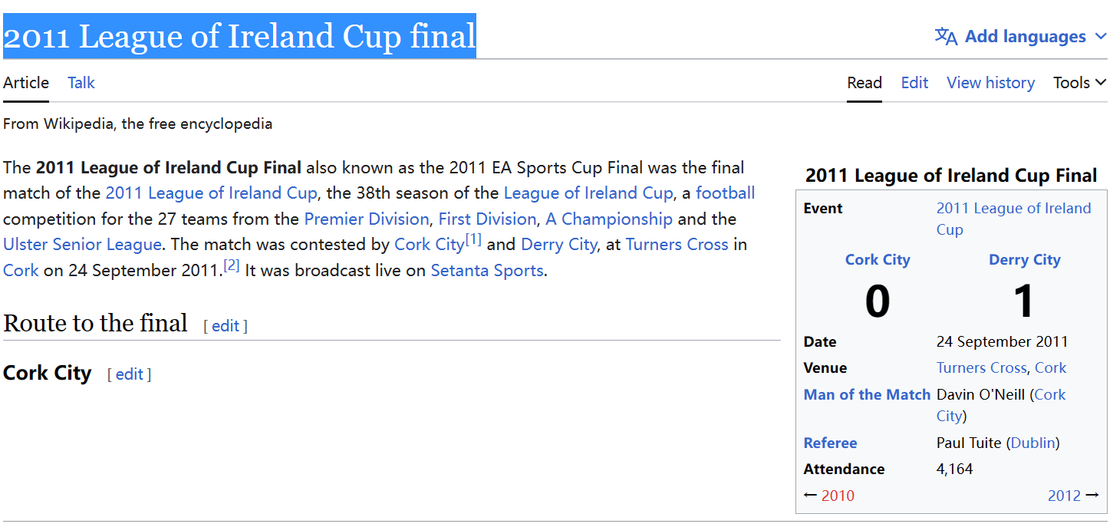

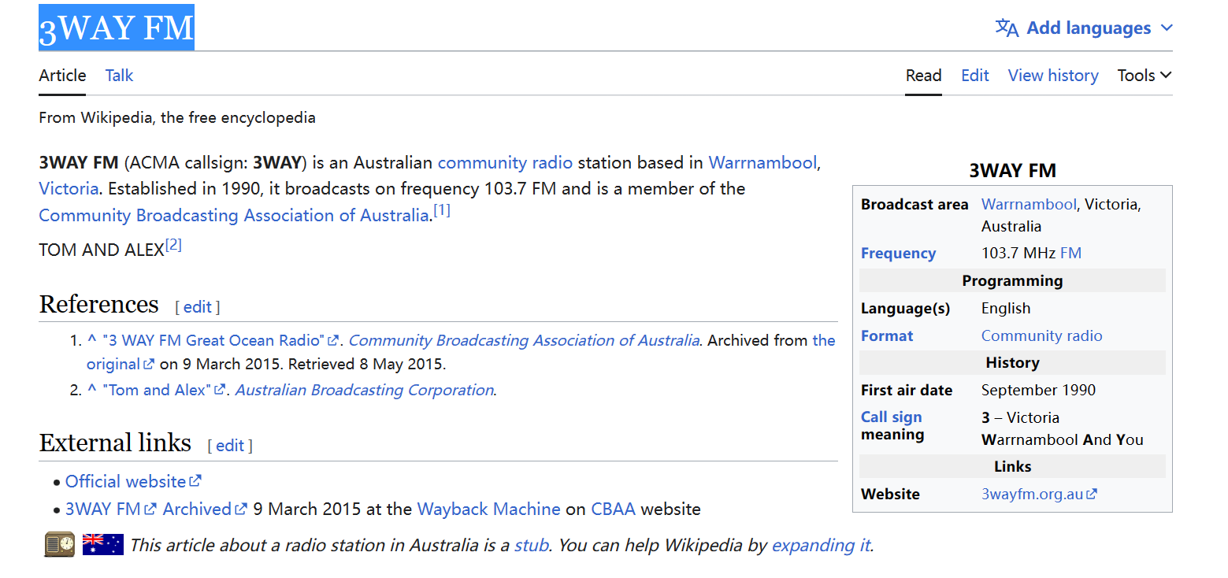

3WAY FM | slogan | "Great Ocean Radio | Homepage | http://3wayfm.org.au | slogan | "Great Ocean Radio
 | label | 3WAY FM | label | 3WAY FM | type | RadioStation
 | broadcastArea | Warrnambool | broadcastArea | Warrnambool | broadcastArea | Warrnambool
 | broadcastArea | Victoria_(Australia) | broadcastArea | Victoria_(Australia) | broadcastArea | Victoria_(Australia)
 | programmeFormat | Community_radio | type | entity/Q15265344 | programmeFormat | Community_radio

